关系图
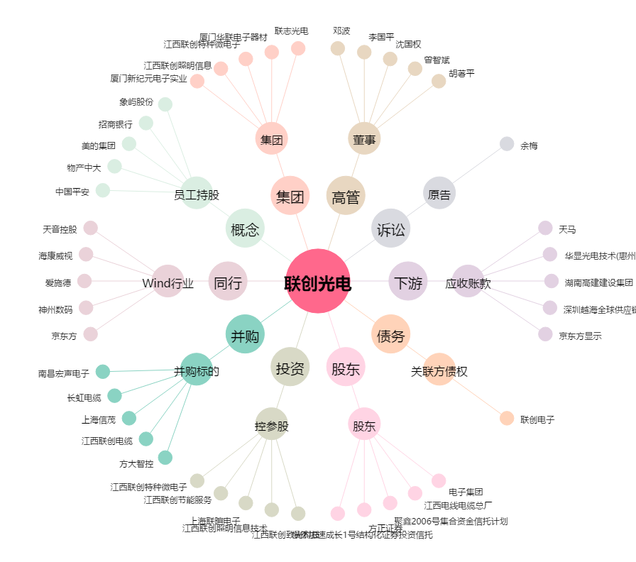
联创光电[600363.SH] - 关系概览图

